租占
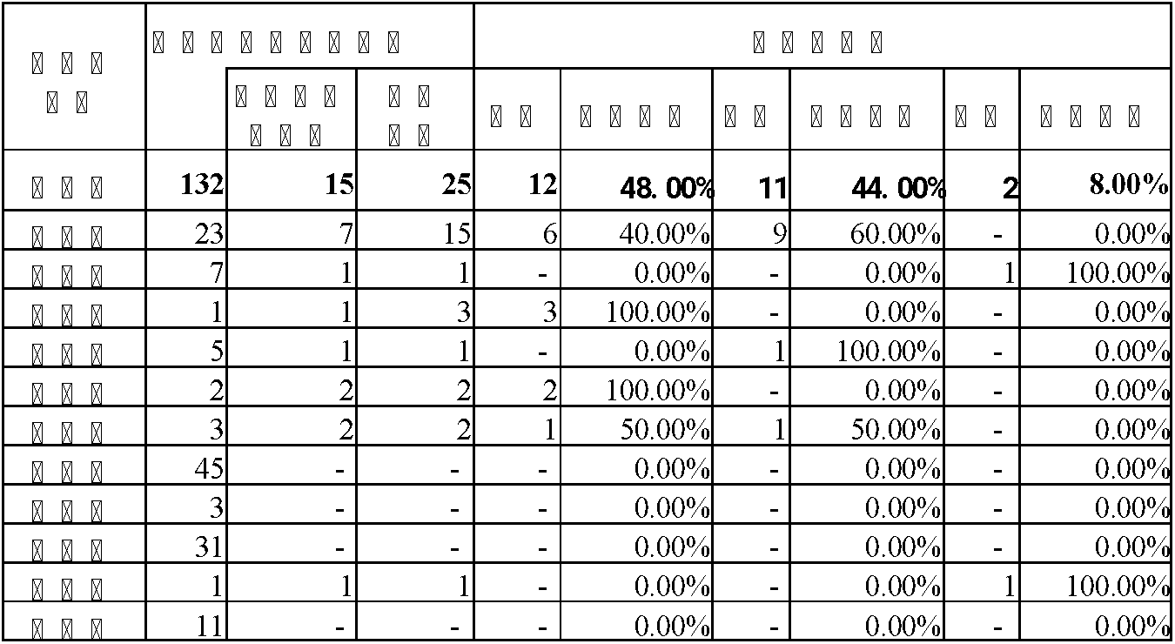
雲林縣政府財政處經管土地之承租戶及占用戶性別統計
109-111年承租戶及占用戶性別統計
年度 |  | 使用 類型 | 人數 | 性別人數及比例 |  |  |  | 性別比 例差異

 |  |  |  | 男生人數 | 比例(A) | 女生人數 | 比例(B)
109 |  | 承租戶 | 11 | 6 | 54.55% | 4 | 36.36% | (A)-(B)
 |  | 占用戶 | 9 | 3 | 33.33% | 4 | 44.44% | -11.11%
 |  | 小計 | 20 | 9 | 45.00% | 8 | 40.00% | 5.00%
110 |  | 承租戶 | 14 | 9 | 64.29% | 4 | 28.57% | 35.71%
 |  | 占用戶 | 9 | 3 | 33.33% | 4 | 44.44% | -11.11%
 |  | 小計 | 23 | 12 | 52.17% | 8 | 34.78% | 17.39%
111 |  | 承租戶 | 16 | 9 | 56.25% | 7 | 43.75% | 12.50%
 |  | 占用戶 | 9 | 3 | 33.33% | 4 | 44.44% | -11.11%
 |  | 小計 | 25 | 12 | 48.00% | 11 | 44.00% | 4.00%
111年較110年 | 增減數 | 承租戶 | 2 | - | -0.08 | 3 | 0.15 | -0.23
 |  | 占用戶 | - | - | 0.00 | - | 0.00 | 0.00
 | 增減% | 承租戶 | 14.29 | - | - | 75.00 | - | -
 |  | 占用戶 | - | - | - | - | - | -
資料來源:本單位自行統計

111年度承租戶及占用戶於各鄉鎮市分布及性別統計

